BALANZA DE PAGOS 2021
JUNTA DE PLANIFICACIÓN DE PUERTO RICO

TABLAS
BALANZA DE PAGOS Y POSICIÓN DE INVERSIÓN INTERNACIONAL DE PUERTO RICO 2021
BALANCE OF PAYMENTS AND INTERNATIONAL INVESTMENTS POSITION OF PUERTO RICO 2021
Última actualización: 30 de septiembre de 2022
Last update as of: september 30, 2022
Plan. Julio Lassús Ruiz
Presidente
Alejandro Díaz Marrero
diaz_a@jp.pr.gov
Director
Programa de Planificación Económica y Social
Maggie Pérez Guzmán
perez_m@jp.pr.gov
Directora
Subprograma de Análisis Económico
Miriam N. García Velázquez
garcia_my@jp.pr.gov
Directora
Subprograma de Análisis Social, Modelos y Proyecciones

Gráfica 1
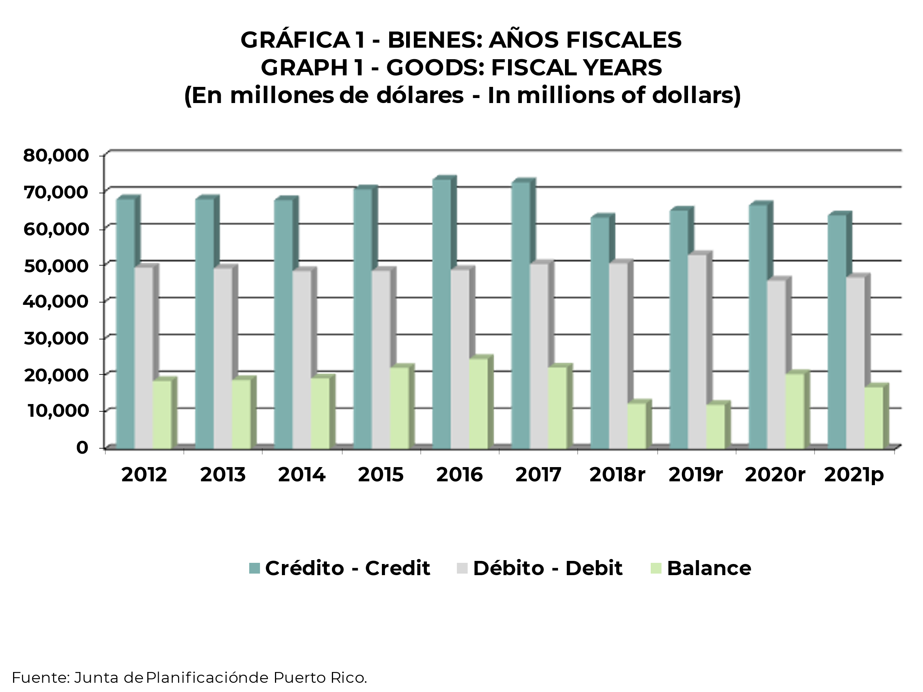
ÍNDICE-INDEX'

Gráfica 2
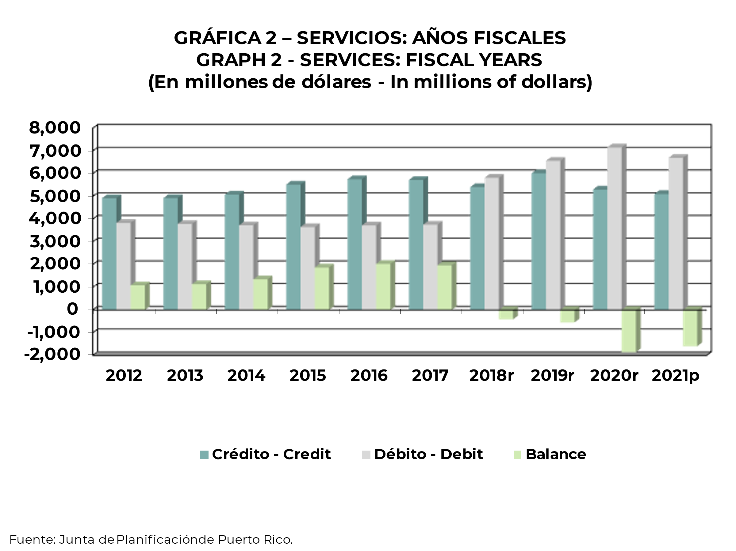
ÍNDICE-INDEX'

Gráfica 3
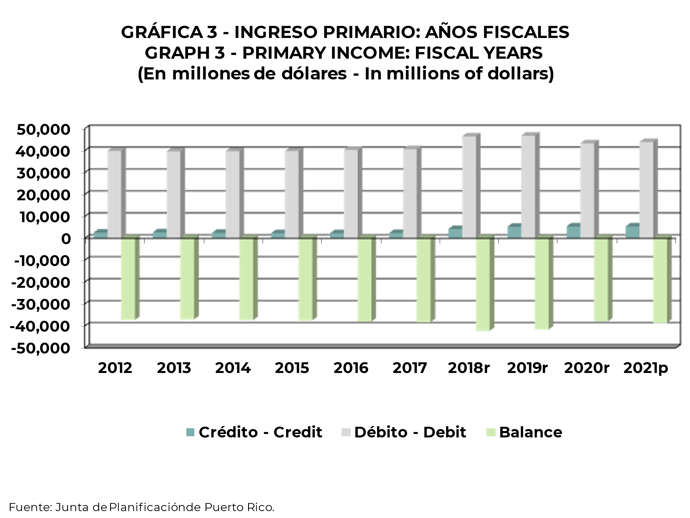
ÍNDICE-INDEX'

Gráfica 4
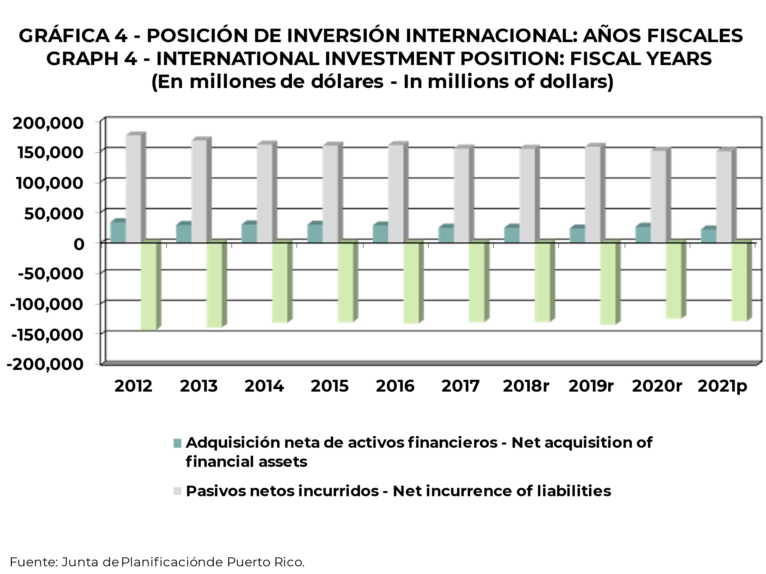
ÍNDICE-INDEX'

